11507-研討會
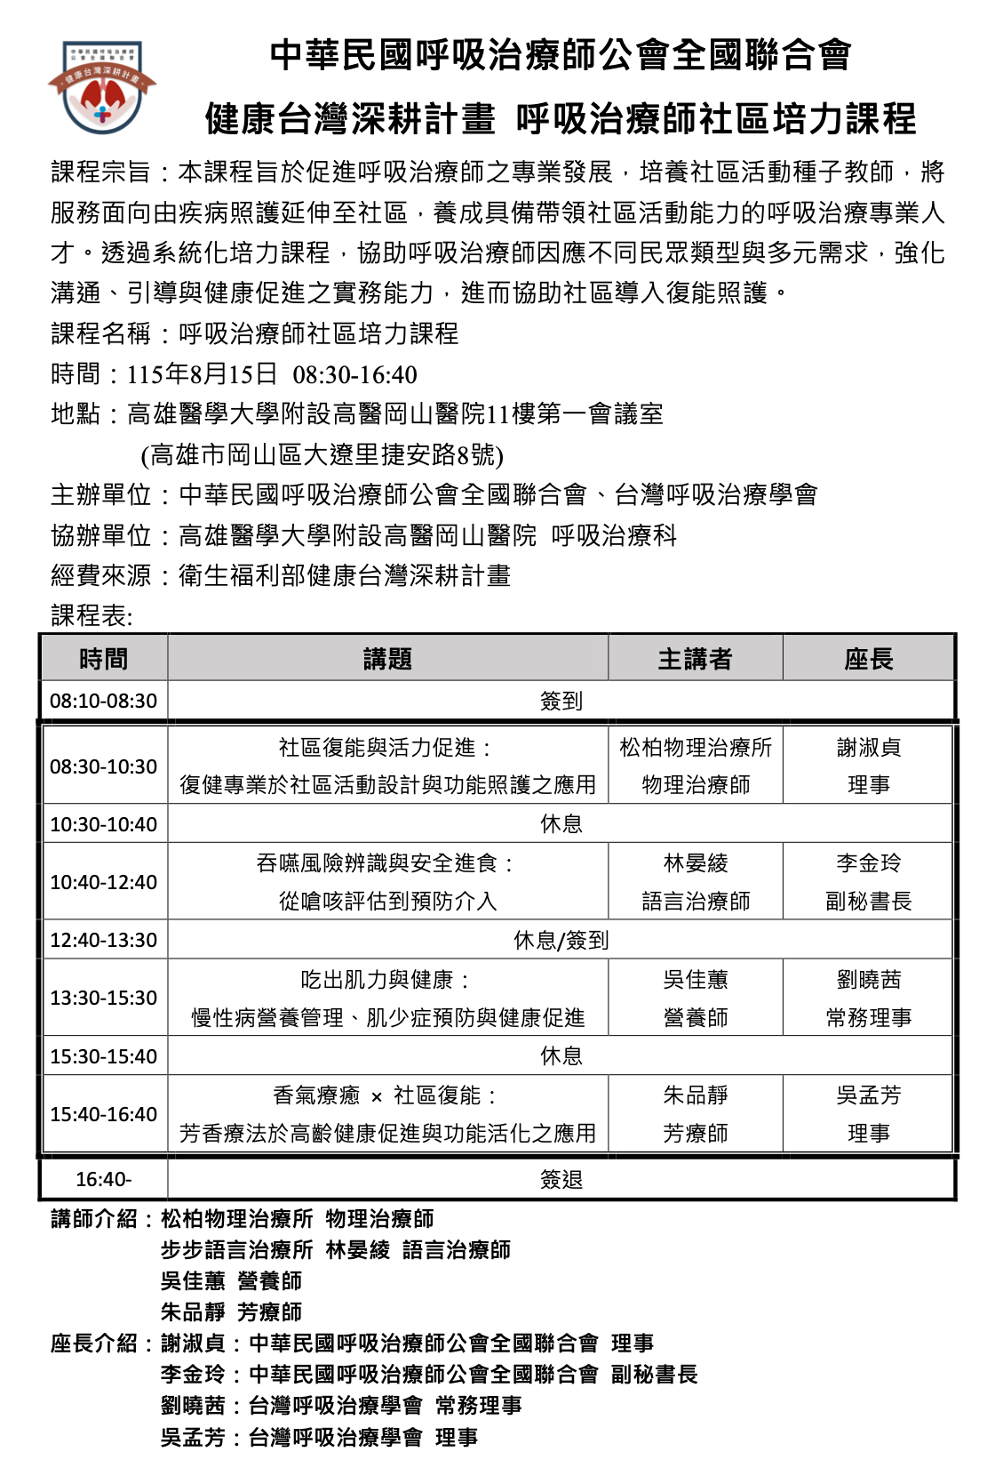
醫事人員繼續教育積分管理系統
團體類活動申請表
NO | 舉辦日期/時間 | 申請單位 | 地點 | 承 辦 人 / 電話 | 課程名稱 | 課程資料 | 結果
1 | 2026/08/19 09:10 2026/08/19 12:40 | 財團法人私立高雄醫學大學附設中和紀念醫院 | 高雄市三民區高雄市三民區自由一路100號 | 洪靖慈 3121101*7201 | 115年傳染病防治醫療網核心照護醫院補(捐)助方案計畫教育訓練 | 附件一 | 感染4
2 | 115 年 8 月 15 日 08:30-16:40 | 中華民國呼吸治療師公會全國聯合會 | 高雄醫學大學附設高醫岡山醫院11樓第一會議室 (高雄市岡山區大遼里捷安路8號) | 李芯/0910918071 | 呼吸治療師社區培力課程 | 附件二 | 品質2、 專業6

附件一：8/19115年傳染病防治醫療網核心照護醫院補(捐)助方案計畫教育訓練
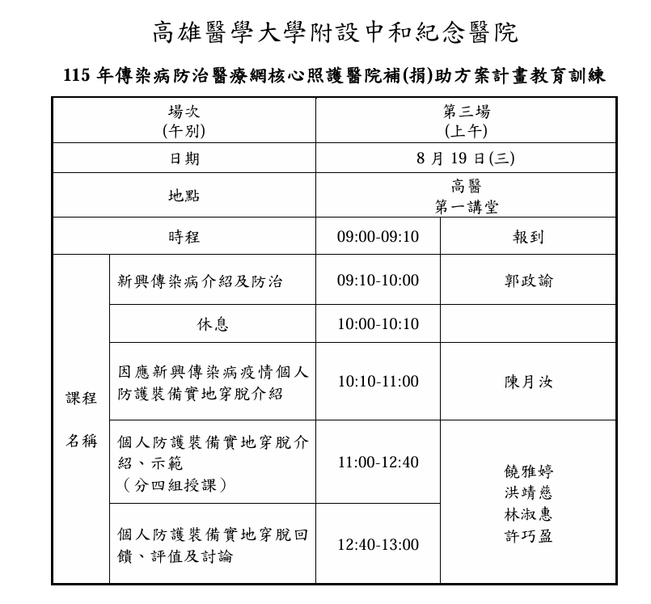

附件二：8/15呼吸治療師社區培力課程

